Estadísticas
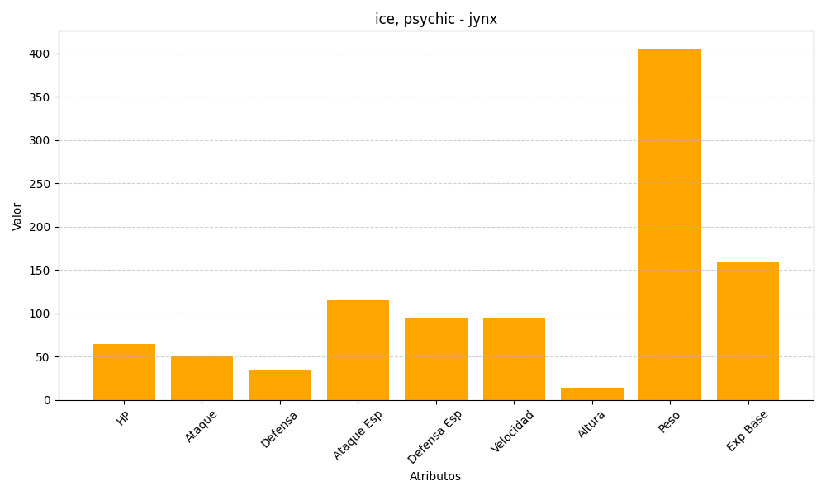
ID | Nombre | Tipo | HP | Ataque | Defensa | Ataque Especial | Defensa Especial | Velocidad | Altura | Peso | Experiencia Base
124 | jynx | ice, psychic | 65 | 50 | 35 | 115 | 95 | 95 | 14 | 406 | 159

